Tabelle1
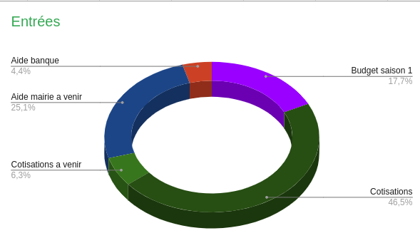
RENTRÉES
Budget saison 1 | 282.39 €
Cotisations | 740.00 €
Cotisation à venir (estimation) | 100.00 €
Aide mairie a venir | 400.00 €
Aide banque | 70.18 €

1,592.57 €

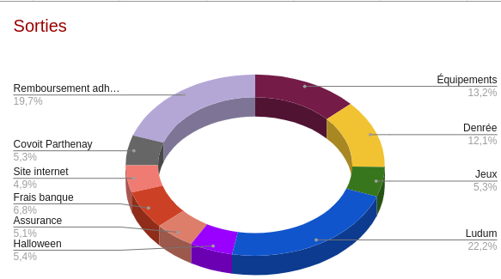
DÉPENSES
Équipements | 148.05 €
Denrée | 136.49 €
Jeux | 59.97 €
Ludum | 250.00 €
Halloween | 60.33 €
Assurance | 56.99 €
Site internet | 55.00 €
Frais banque | 76.56 €
Covoit Parthenay | 60.00 €
Remb. Compte adhérants | 221.15 €

1,124.54 €

Solde final |  | 468.03 €

